ケース1-3
Webアプリで加入者情報を登録バッチ機能にも反映されること

1
ステップ1.Webアプリで
加入者情報に
メールアドレス：a@a.com
氏名：佐藤
住所：東京都
加入日：2025/09/01
決済方法：クレジット
と登録する

料金情報に
料金名：通常料金
月額料金：1000
加入日に：2025/09/01
と登録する

加入者情報の登録

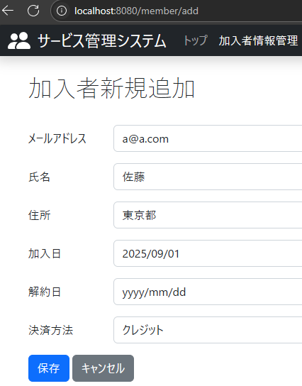

料金情報の登録
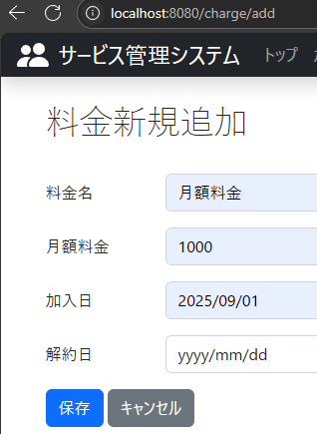

2
ステップ2.
ステップ1実行後、バッチプログラムを引数”202509”で実行すると
「T_BILLING_STATUS」テーブル
「T_BILLING_DATA」テーブル
「T_BILLING_DETAIL_DATA」テーブル
に有効な加入者と有効な料金の請求情報レコードが追加される

T_BILLING_STATUS

T_BILLING_DATA

T_BILLING_DETAIL_DATA

